Sayfa1
Numune Adı | TAS(mmol/L) | TOS (µmol/L) | OSI | MPO (U/L) | CAT (U/L)
1 | 0.26 | 3.51 | 1.350 | 209 | 22
2 | 0.45 | 4.43 | 0.984 | 104 | 202
3 | 0.49 | 3.4 | 0.694 | 247 | 194
4 | 0.42 | 4.28 | 1.019 | 50 | 233
5 | 0.67 | 3.55 | 0.530 | 31 | 291 | Bu çalışmada "Relassay" marka kitler kullanılmıştır.
6 | 0.55 | 3.3 | 0.600 | 152 | 336 | Kullanılan cihaz: Mindray marka BS300 model tam otomatik biyokimya cihazı
8 | 0.38 | 2.87 | 0.755 | 61 | 125
9 | 0.4 | 3.34 | 0.835 | 128 | 100
10 | 0.58 | 4.04 | 0.697 | 151 | 232
11 | 0.54 | 3.45 | 0.639 | 109 | 229 | TAS: Total Antioxidant Status
12 | 0.34 | 2.78 | 0.818 | 45 | 105 | TOS: Total Oxidant Status
13 | 0.48 | 3.27 | 0.681 | 231 | 196 | OSI: Oxidative Stress Index
14 | 0.79 | 4.85 | 0.614 | 23 | 267 | MPO: Myeloperoxidase
15 | 0.71 | 2.63 | 0.370 | 11 | 267 | CAT: Catalase
16 | 0.8 | 3.72 | 0.465 | 81 | 280
17 | 0.77 | 3.6 | 0.468 | 76 | 125
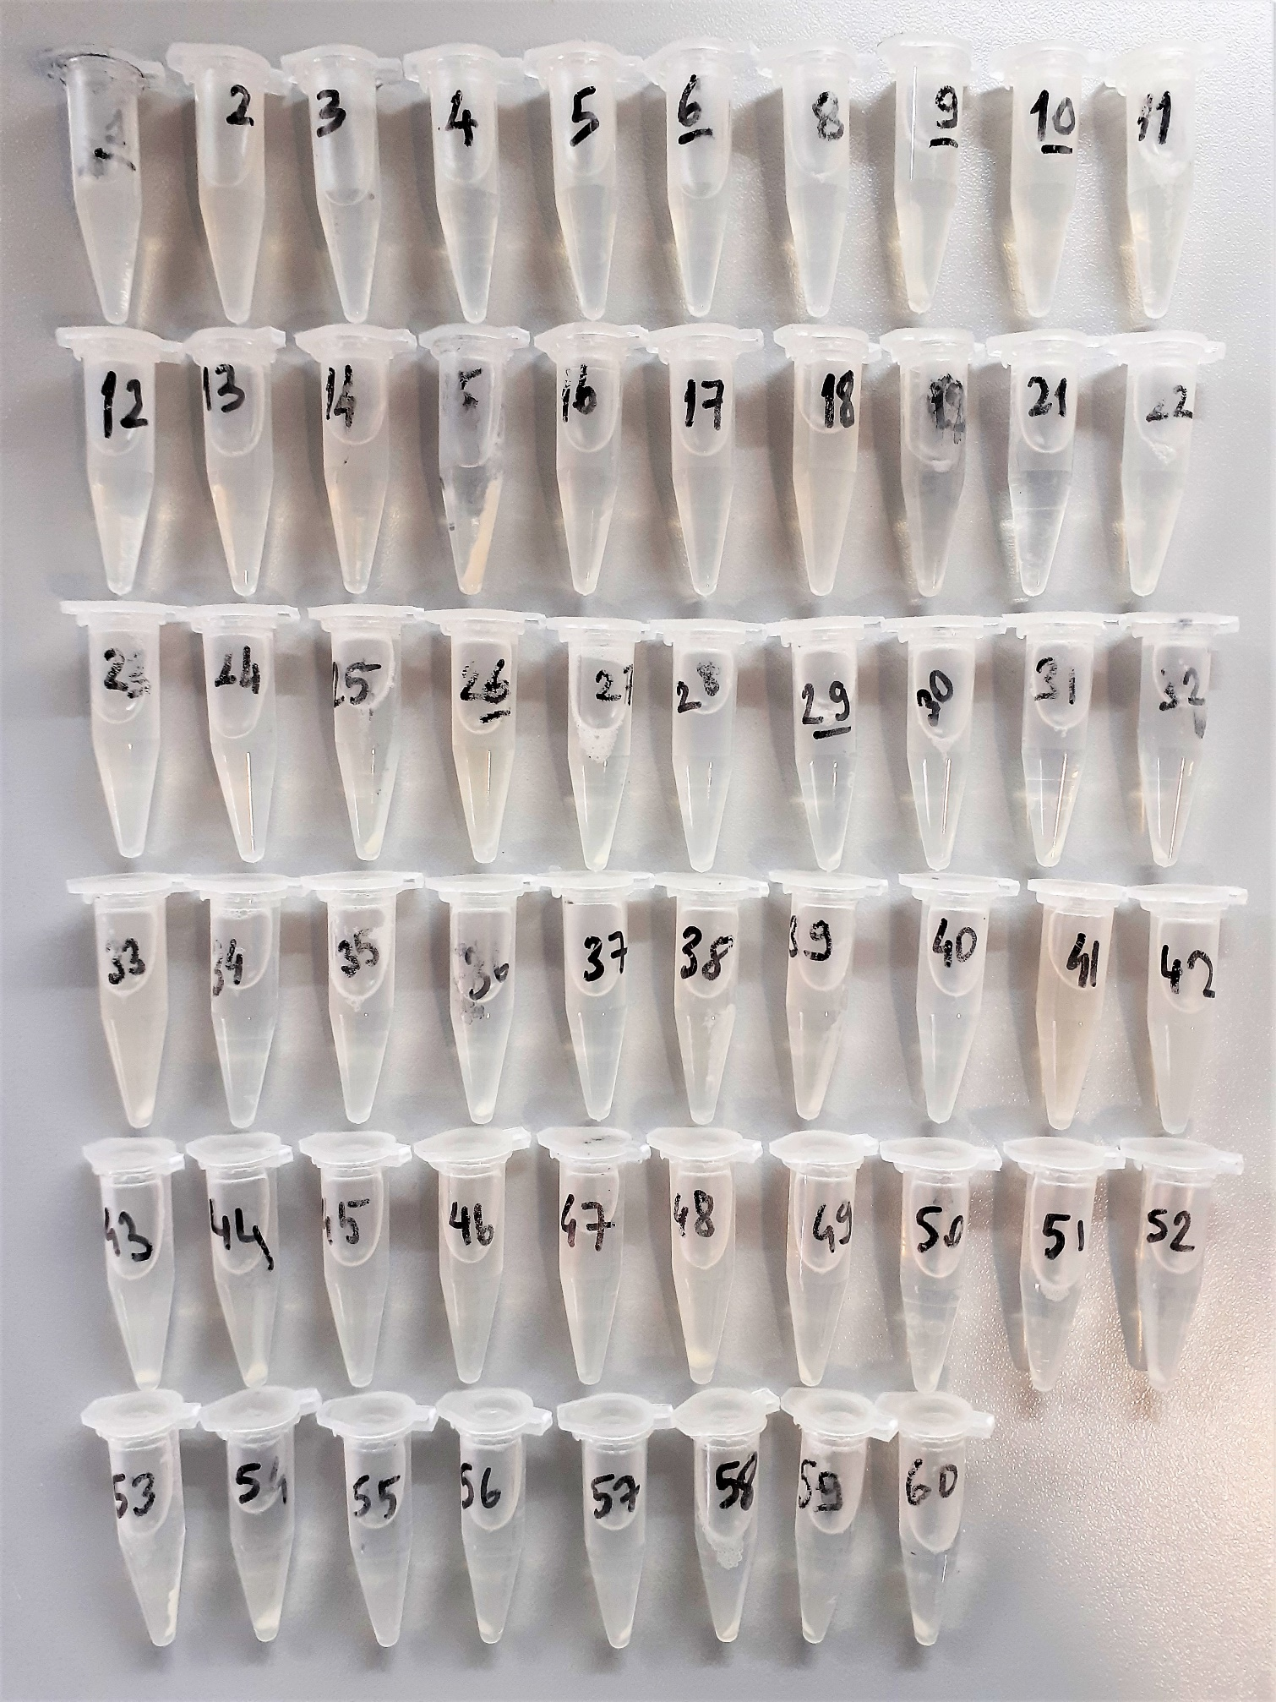
18 | 0.88 | 5.24 | 0.595 | 37 | 298
19 | 0.84 | 4.74 | 0.564 | 33 | 443
21 | 0.44 | 2.5 | 0.568 | 34 | 145
22 | 0.55 | 2.9 | 0.527 | 153 | 148
23 | 0.64 | 3.83 | 0.598 | 115 | 147
24 | 0.61 | 3.34 | 0.548 | 8 | 158
25 | 0.48 | 3.22 | 0.671 | 159 | 116
26 | 0.62 | 2.77 | 0.447 | 187 | 108
27 | 0.59 | 2.53 | 0.429 | 12 | 234
28 | 0.48 | 2.49 | 0.519 | 148 | 46
29 | 0.46 | 2.85 | 0.620 | 153 | 172
30 | 0.53 | 2.89 | 0.545 | 163 | 210
31 | 0.43 | 2.68 | 0.623 | 33 | 171
32 | 0.56 | 3.06 | 0.546 | 194 | 119
33 | 0.69 | 5.23 | 0.758 | 257 | 260
34 | 0.35 | 1.98 | 0.566 | 9 | 113
35 | 0.55 | 3.1 | 0.564 | 59 | 203
36 | 0.57 | 2.73 | 0.479 | 208 | 149
37 | 0.62 | 2.71 | 0.437 | 288 | 283
38 | 0.54 | 2.61 | 0.483 | 31 | 148
39 | 0.61 | 3.31 | 0.543 | 149 | 159
40 | 0.37 | 13.53 | 3.657 | 19 | 301
41 | 0.95 | 6.17 | 0.649 | 135 | 374
42 | 0.58 | 3.85 | 0.664 | 316 | 75
43 | 0.56 | 2.88 | 0.514 | 36 | 114
44 | 0.62 | 3.27 | 0.527 | 19 | 332
45 | 0.65 | 3.21 | 0.494 | 6 | 239
46 | 0.95 | 4.48 | 0.472 | 37 | 368
47 | 0.6 | 3.3 | 0.550 | 114 | 126
48 | 0.74 | 3.8 | 0.514 | 195 | 190
49 | 0.61 | 3.5 | 0.574 | 39 | 267
50 | 0.38 | 5.89 | 1.550 | 65 | 202
51 | 0.53 | 2.55 | 0.481 | 41 | 171
52 | 0.55 | 6.46 | 1.175 | 88 | 204
53 | 0.38 | 3.97 | 1.045 | 55 | 190
54 | 0.44 | 4.76 | 1.082 | 18 | 135
55 | 0.5 | 2.31 | 0.462 | 18 | 187
56 | 0.66 | 2.72 | 0.412 | 28 | 318
57 | 0.59 | 2.45 | 0.415 | 72 | 214
58 | 0.62 | 2.53 | 0.408 | 51 | 272
59 | 0.42 | 1.55 | 0.369 | 9 | 196
60 | 0.37 | 6.12 | 1.654 | 10 | 333

Dokular homojenize olarak labımıza gelmiştir.

